상품제안서
타탄더블양면 핸디백담요B | 상품코드: F31466

 |  |  |  |  |  |  | 02-412-0044 | www.easy1.co.kr
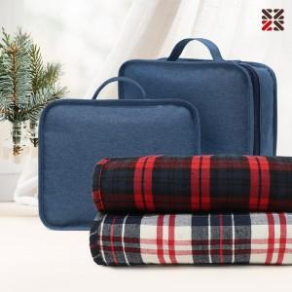

【상세/제작정보】

【인쇄/포장옵션】 | 실크 / 핸디백세팅

【공급단가】 | 수량 | 100~ | 300~ | 500~ | 1,000~ | 3,000~
*VAT별도 | 단가 | 12,360원 | 12,150원 | 11,840원 | 11,630원 | 11,330원

【상품 URL】 | https://dev.easy1.co.kr:443/src/goods_detail.php?gdno=31466

